ERG
 | PRESTAÇÃO DE CONTAS
 | ESCRITÓRIO REGINAL GOIÁS - ERG
 |  |  | May-23
 | Pessoal |  | 212,084.73
 | Serviços |  | 432,682.21
 | Materiais |  | 5,082.47
 | Concessionárias (água, luz e telefone) |  | 2,552.90
 | Tributos, Taxas e Contribuições |  | 1,566.54
 | Outras Saídas |  | -
 | Rescisões Trabalhistas |  | -
 | Despesas Gerais |  | 1,290.35
 | Despesas com Viagens |  | 1,592.87
 | Aluguéis |  | 5,802.52
 | Encargos sobre Folha de Pagamento |  | 14,755.66
 | Passagens e Hospedagens |  | -
 | TOTAL (GASTOS) |  | 677,410.25

 | UNIDADE | RATEIO | May-23
 | HEMU | 52% | 352,253.33
 | HEAPA | 35% | 237,093.59
 | HEMNSL | 13% | 88,063.33
 | TOTAL |  | 677,410.25

 | UNIDADE | Limite 3% | Vlr Ressarcimento
 | HEMU | 355,713.70 | 357,718.59
 | HEAPA | 239,005.86 | 233,316.06
 | HEMNSL | 88,834.69 | 88,315.45
 | TOTAL | 683,554.25 | 679,350.10

* Diferença entrre o valor das despesas pagas no mês e o valor total transferido deve-se ao ressarcimento das tarifas bancárias anteriores
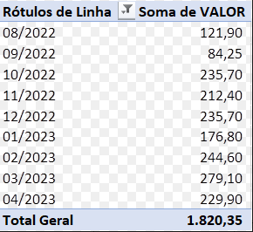

ASSINATURA DO RESPONSÁVEL:

